Sheet1
乌鲁木齐市三十六中学报销统计

1 | 日期 | 明细 | 费用 | 凭证
2 | 2024/10-11/ | 接待昆明公司老师 | 939元 |  | 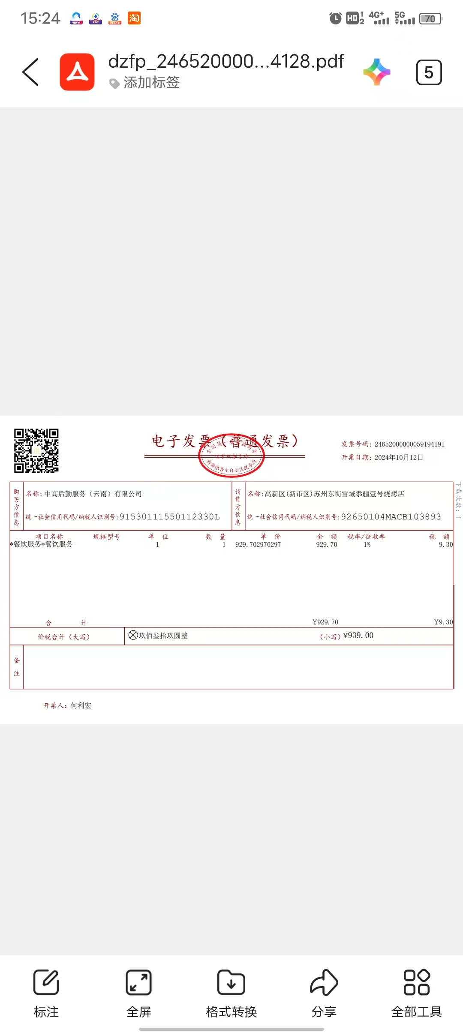
3 | 2024-09-13 | 支付房租 | 1350元
4 | 2024/9月12 | 机票报销 | 1524元
5 | 2024-09-18 | 机票报销 | 1183元
6 | 2024/8-9/ | 临时采买36中食堂用品矿泉水18件，插座板3个捡菜刀4把插头5个，快递2件，铁线5米，角膜机1个，剪刀4把，油刷4把，油漆1桶，大米1代，排水阀5个 | 1568元 | 无
20
 |  |  | 0

